상품제안서
[플씨드] 스포츠 백팩(PMB-02) + 포켓 돗자리(소형) + 손소독 물티슈(10매) 3종 세트 | 상품코드: F25804

 |  |  |  |  |  |  | 02-412-0044 | www.easy1.co.kr
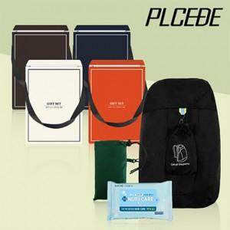

【상세/제작정보】 | 기본수량 미만 인쇄시 비용 추가. 실크인쇄: 250원.(백팩(파우치)나 돗자리(포켓) 둘 중 한 곳 인쇄 기준) 전사인쇄: <돗자리(포켓))>350원,<백팩(파우치)>700원 봉인지 스티커, 선물포장 별도 문의.

【인쇄/포장옵션】 | 실크, 스티커 / OPP(비닐)

【공급단가】 | 수량 | 100~ | 300~ | 500~ | 1,000~ | 3,000~
*VAT별도 | 단가 | 8,280원 | 8,140원 | 7,930원 | 7,790원 | 7,590원

【상품 URL】 | https://easy1.co.kr:443/src/goods_detail.php?gdno=25804

